상품제안서
4in1 올인원 무선 충전독 | 상품코드: S20426

 |  |  |  |  |  |  | 02-713-8555 | www.synergygift.co.kr
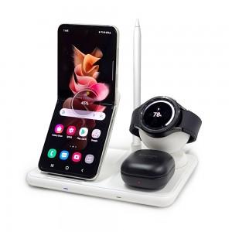 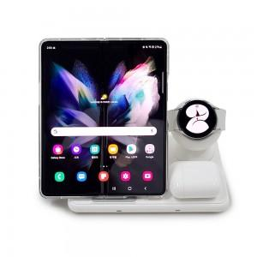 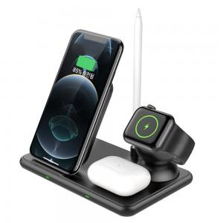

【상세/제작정보】

【인쇄/포장옵션】 | 레이저, 풀칼라 / 포장지포장

【공급단가】 | 수량 | 50~ | 100~ | 500~ | 1,000~ | 2,000~
*VAT별도 | 단가 | 29,270원 | 28,220원 | 27,180원 | 26,130원 | 25,090원

【상품 URL】 | https://www.synergygift.co.kr:443/src/goods_detail.php?gdno=20426

